Sheet1
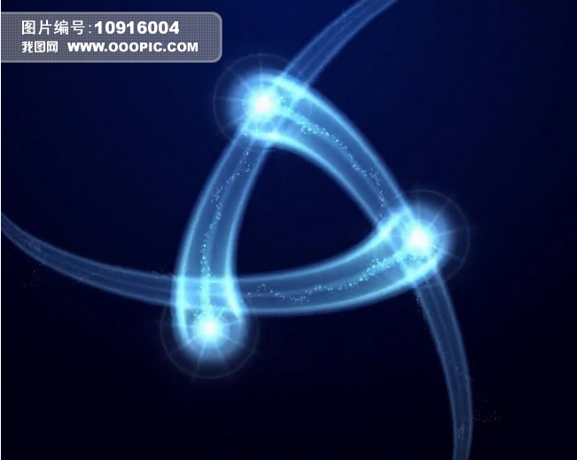
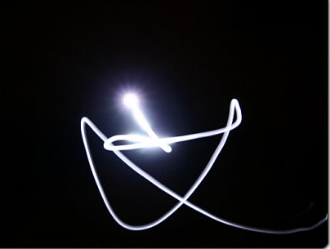
新手引导UI需求

对话框需求

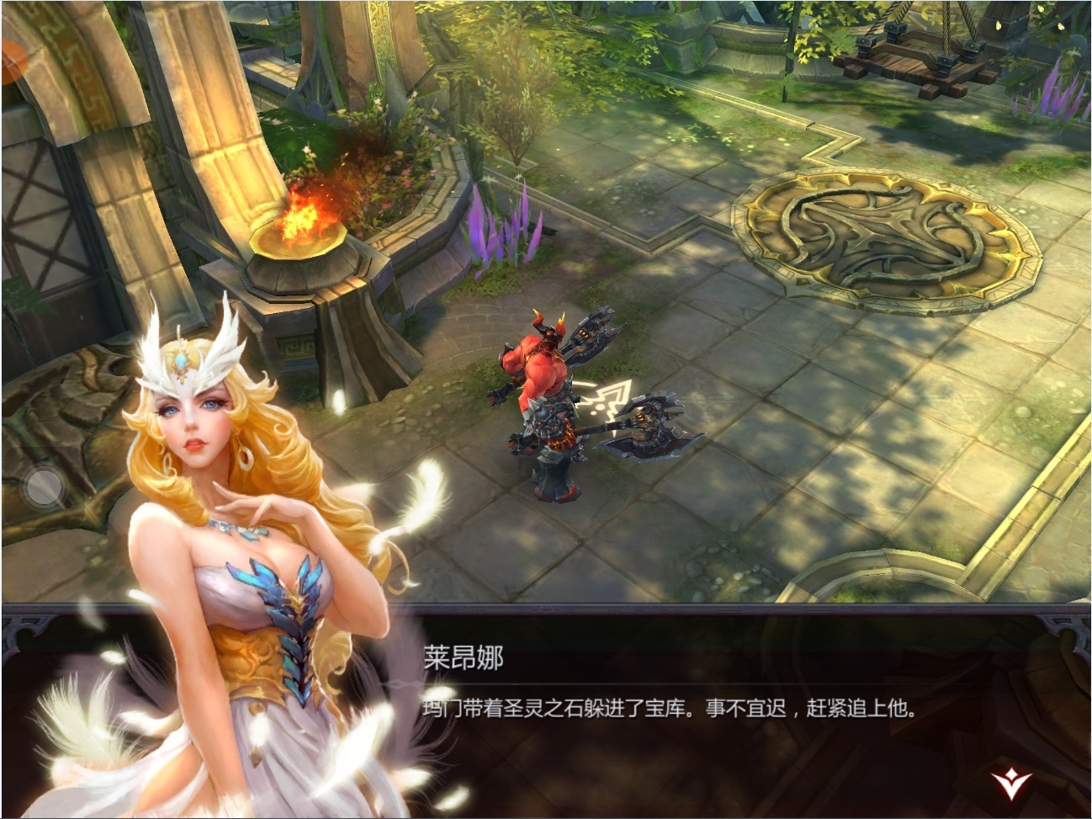

 |  |  |  | 美术资源需求：
该处为角色模型
 |  |  |  |  | 角色模型：包括NPC、主角
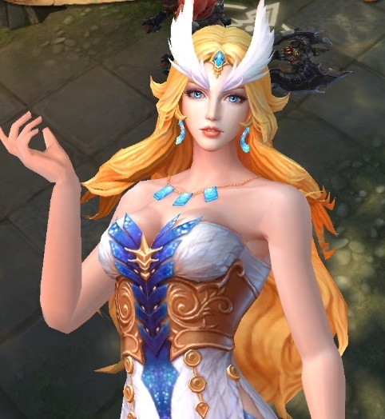

剧情对话框

 |  |  |  |  | 剧情对话框

 |  |  |  |  | 翻页图标

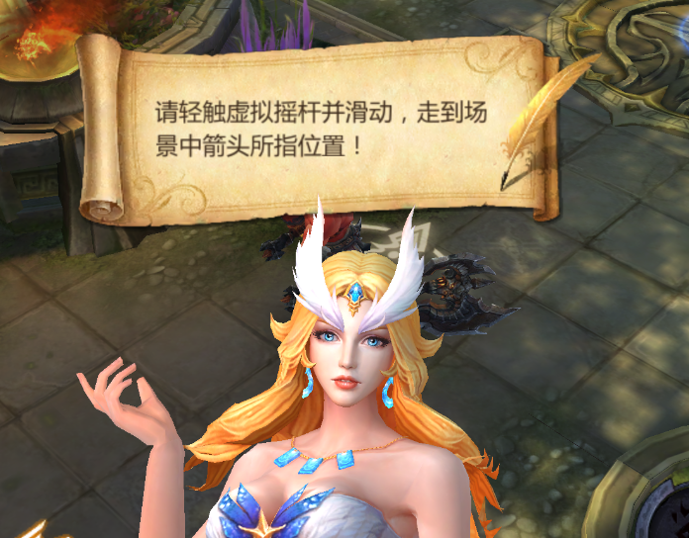
头顶悬浮剧情对话框

 |  |  |  |  | 头顶悬浮剧情对话框

 |  |  |  |  |  | 非剧情模式下的NPC对话框
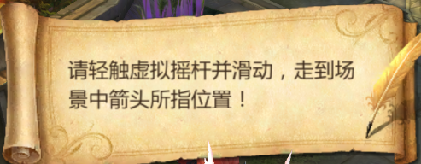

 |  |  |  |  | 进入新区域时，区域名字框

 |  |  |  |  |  | 以显示当前区域名字的提示框

新手引导图标需求

 | 新手引导时突显功能按钮的光圈

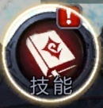
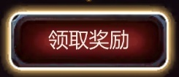

 |  | 需做光圈的功能图标：

 |  |  | 主界面下方功能按钮
 |  |  | 主界面左边的任务框
 |  |  | 通用按钮图标
 |  |  | 技能图标按钮

 | 新手引导的指向图标

 |  | 共有四个方向：↑、↓、←、→

 |  |  | 注：需考虑四个方向手指的合理性

虚拟摇杆需求

 | 虚拟摇杆只有在玩家进行滑动操作时才会显现出来
 | 该虚拟摇杆没有罗盘，只由一个光点画出轨迹来显示

 |  | 参考

新06.12
新手引导UI需求（修改）

新手引导图标需求

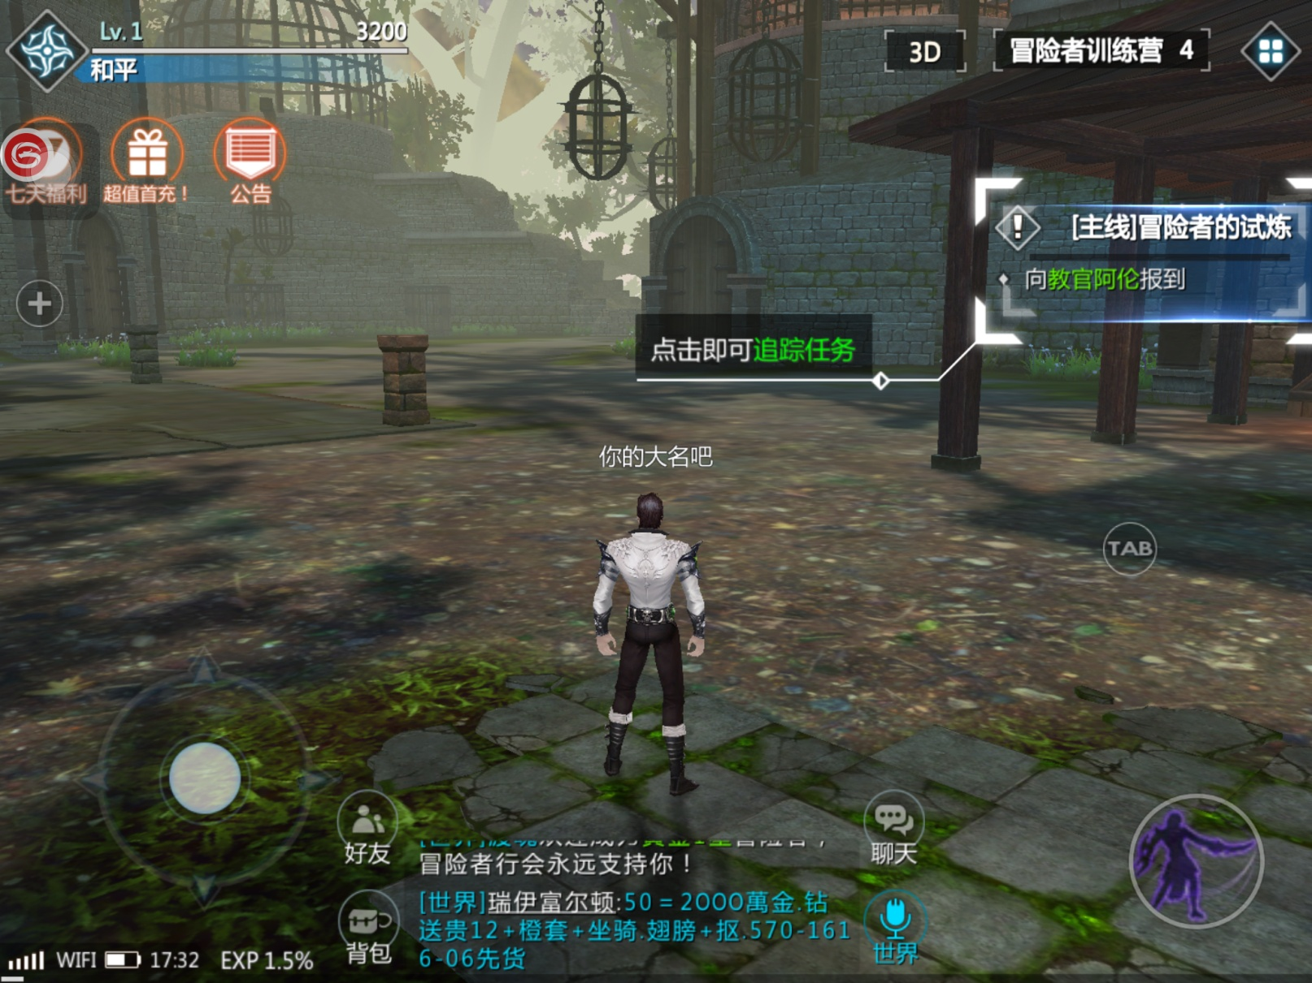

 | 新功能提示的边角
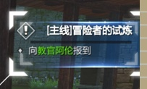

 |  | 需求风格

 |  |  | 中间有符文发亮的四个角

 | 任务指引内容牵引线

 |  | 需求需与游戏风格相符

